BACA INI DULU WOI
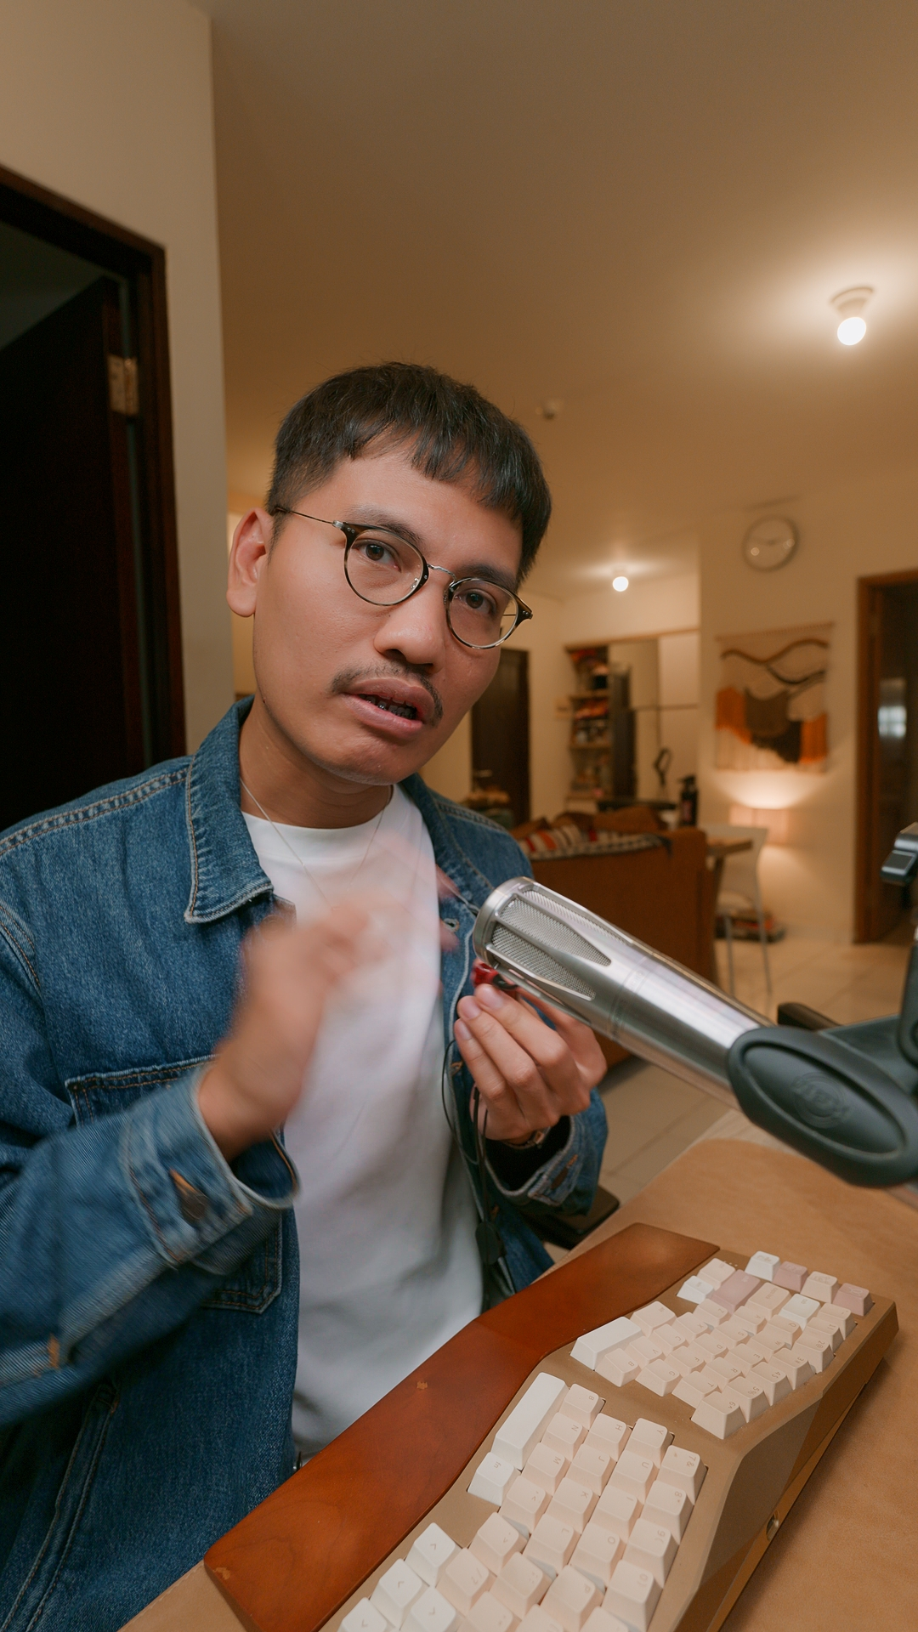
READ ME FIRST |  |  | Yg bikin Kitab Audio: Fernanda Gunsan
- Review Sangat Subjektif, semua produk sudah saya test/coba dan penilaian sesuai subjektifitas saya SEKALI LAGI SUBJEKTIF, gak mesti ikutan setuju sama ini persis. Saya jgn dijadikan panutan, review jgn ditelan mentah2, trust your ears, dan bisa cek content creator audio lain juga yaah
- Review tidak memaksa harus seperti ini, dan blm tntu yg gw bilang bagus cocok di kalian. Review untuk di akun sendiri Bukan untuk dilempar ke forum atau grup. hanya di akun sendiri sesuai subjektifitas sendiri. Jika merasa punya tier list lebih baik silakan bikin akun ngonten sendiri dan bikin tier list sendiri saja berbeda pendapat sah sah saja. Sampaikan dengan bijaksana
- Jika ingin apresiasi Bantu Cekout pakai link gw langsung keranjang jgn wishlist, gadapat affiliasi, link mati DM via IG ntar dibuatkan atau bisa bantu Saweria di bio IG/Tiktok @fernandagunsan
- BUKA KITAB jgn di browser ig or tiktok, buka di CHROME, download Gdocs dan Gsheet biar gampang
- Smua brg yg ad d kitab pst akan rusak, jgn beli dr gw klo takutan rusak & gamau ribet claim garansinya. If u want somenone to blame about that, it shouldn't be me.
- SCORE "S" Paling tinggi diikut A,B,C,D,"E" (E Terendah) Ingat ada skor Value, dan score2 lain jgn fokus 1 score saja. gw mostly review 5 juta ke bawah aja yaa.
- Nilai angka adalah KUALITAS Bukan KUANTITAS. misal BASS "10" Bukan berarti bassnya gede dibanding BASS "7"
- Nilai jgn disebrangin, misal Nilai S pada TWS ya di TWS aja, bukan berarti sekelas IEM yg S juga.
- Tier = Kualitas (build, suara, mic, anc dll). Value 4 money = Produk dengan kualitas tersebut dengan harga tersebut apakah worth it value nya
- Harga sewaktu2 bisa berubah, klik dlu aja. itu harga sebenernya jgn nunggu gw ganti ga sempet
- Belajar TUNING DI SINI, Kalo Belajar TEKNIKALITAS DI SINI , Belajar CARA EQ DI SINI
- CLICK HERE , Mic, Soundcard, Hedpon/Spiker Mixing, untuk Kitab Produksian Setup Live, Shoot/rekaman
- KLIK SINI URUTAN UPGRADE NGARUH, dan tentang kabel dan tentang FAQ lainnya
- KLIK SINI (lewat HP) untuk tau beda kabel QDC, 2pin, MMCX
- KLIK SINI (lewat HP) tentang Lossless, Hires, atau beda Spotify, Apple, YT, Tidal dll
- KLIK SINI (lewat HP) tentang IEM/headphone ini pake ini NGANGKAT GAK BANG?
- FREQUENCY RESPONSE GRAPH IEM DAN TWS NANDA DIUPDATE BERKALA DI SINI
- Musician Monitor Fit = maksudnya fittingnya enak gak buat musisi pake dipanggung. ngunci/kenyamanannya
- Bias Tonal Preferensi = Masing2 kita punya bias tonal. Semakin ke kanan semakin cocok dengan tonal selera gw sendiri.
- Kalo kalian ikut2an review, atau pake buat materi tugas karena tahu dari sini bantu mention gue di daftar pustaka, caption, or d video kalian saling respect orang yang bantu kalian.

- PRODUK RUSAK? or Ga paham Cara Pakai? "Normal gak sih bang begini?"
- Saya gak tahu, Langsung ke SELLER aja. Saya hanya rekomendasi produk bukan seller
- CLICK SINI untuk service TWS, IEM, Headphone, DAP, DAC, NON RESMI Click di HP jgn di laptop. or buka Profile IG ke IG Highlight bagian SERVICE

GLOSSARY Istilah review Audio dan apa yang dinilainya Ini buat di akun/review pribadiku saja jika punya pengertian berbeda, silakan saja Tamatkan 2 ini: 1. Tonality 2. Technicality & Istilah2 Review
Term | Artinya | Pemakaian dalam kalimat review
DAC Tonton sini klik | Digital to Analog Converter. Chip pengubah data menjadi suara. tiap chip, tipe, seri, rangkaian bisa beda2 suara yang dihasilkan bisa beda. tonton video IG Highlight bagian DAC yaah | DAC nya bikin suara soundstagenya jadi lebar
Eartips (Tonton Via HP) | Ini karet yg ada d ujung Nozzle in ear monitor. di link sebelah kiri gw ajarin cara pasang dan lepasnya
Bluetooth Codec Tonton link sini | Semacam kurir coding dan decoding. Less latency = less bandwith/compressed. More latency = higher bandwith + more latency. kabel gak ada codec, yang ada codec hanya bluetooth. karena bluetooth perlu kirimkan suara dari Source ke TWS/hedpun wireless secara nirkabel. nama jalur pengirimannya ini disebut bluetooth codec | HP ini memiliki bluetooth Codec APTX Adaptive dan LDAC jadi cocok jika kalian juga punya TWS dengan codec yang sama.
Vocal | Kualitas vokal. posisinya dalam ikepala. kejernihannya, | Vocalnya tebel ya. lebih forward juga lagi lebih maju ketimbang instrumen musiknya
Sibilance | Pada rekaman yg ada vokalnya (bukan lagu instrumental) pasti akan melafalkan kata-kata yang mengandung huruf /S/ /T/ /C/. ketika vokalis melafalkan kata yang ada huruf tersebut biasanya akan ada frekuensi tajam di telinga. bisa jadi dari 4khz to 10khz tergantung dari vokalisnya cewe/cowo. dan mic dan mixingannya. | Di IEM ini gw merasakan ada sedikit sibilance kaenya sekitar 8khz
Soundstage | Nuansa ruangan, gema ruangan, Roomnya segede apa? sembpit misalnya nonton Coldplay pas mereka latian di sstudio ruangnya sempit. Tapi nonton Coldplay di GBK itu luas nuansanya megah. lively spacious. dan juga rasa OPEN. lega. Kebuka. gak inside your head. | Soundstage nya megah banget. Open dan lega sekali
Separation | Seberapa jelas perbedaaan terdengr antara instrumen satu dengan yang lainnya. dalam satu track yang busy. misal ada 4 trumpet. lu bisa jelas dngerin mana trumpet yang highi, trumpet yang ambil mid. dan trumpet yang ambil low. Dengerin vokalis satu dua tiga. dengan riff guitar yang layernya ada 4. itu kedengeran jelas separasinya | Separasi antar instrumennya cukup jelas dan kontras
Timbre | Kenaturalan sebuah suara. biasanya yg paling notice engineer, atau musisi. karena mereka tau oh humbucker suaranya gini. oh suara snare tuh gini. aslinya gini. nah saat dengerin sebuah lagu yg ada snare dan gitar humbucker tersbut ketika didengar di IEM terntentu kok rasanya kaya ga asli snarenya kaya agak metalik berbesi, gak kaya aslinya yang kayu rasanya. gak natural. nah itu timbre. yang dinilai adalah semakin natural semakin dekat dengan kenyataan. itu berarti iem/headphonenya punya timbre yg bagus | Timbre nya kurang natural kaya metalik banget
Punch | Gebukan dari headphone/iem itu kaya pemain drum nya nginjek kick drumnya kenceng. enerjik. gak lemes. bukan berarti bassnya banyak yaa. tapi lebih nonjok lebh nendang. bukan kuantitas low frekuensinya di boost | gebukannya punchy banget tapi gak lebay cukup lah. dan quantitas bassnya pun jg gak lebay
Detail/Clarity | Detail semua kedengeran dan rasanya tuh jernih jernih gitu clean jernih resolusi bagus | ini clarity nya gak main-main bener2 kedengeran jelas semua. yang tadinya gak begitu kedengeran d lagu ini jadi banyak gw mendengar instrumen2 yg tadinya ga terlalu prominent
Driver | Ini unit yang ngeluarin suara di dalem iem/headphone. kalo kualitasnya mahalan bagus, dari pabrikan brand gede ya pasti biasanya bagus. punya detail bagus, timbre natural. kaya "bener" aja gitu suaranya gak banyak aneh2nya walau TUNINGAN sama. tapi driver beda. itu jernihnya beda. stagenya beda, dll lain2nya beda banget banget | Drivernya bagus. lebih detail dan natural dibanding yang itu
Open back | Bagian luar driver terbuka, kalian bisa dengerin suara kipas angin,motor lewat. gunanya apa? suara jadi lebih natural, rasanya kaya dengerin lagu di depan speaker studio. lebih mudah dibuat dibanding closed back karena gak butuh bikin acoustic room. dan lebih MEGAH soundstagenya. lebih open. COCOK untuk mixing, dan gaming juga
Closed back | cocook buat monitoring, karena suara gak bocor keluar. jadi pas take vokal gitu suara musik di headphone gak bocor ke mic. tp sulit dibuat karena butuh bikin acoustic room di luar drivernya. suara kurang open. tp ya lu tetep butuh sih closed back. cocok juga buat naek MRT gitu karena gak bocor suaranya
Multipoint Connection | Jadi kalo TWS ada fitur ini bisa konek 2 device sekaligus. misal Konek HP sembari konek laptop. lagi nonton netflix di laptop, tetiba ada panggilan di HP. tinggal angkat aja gausah konek diskonek TWS nya. karena udah konek barengan langsung HP dan Laptop. | TWS ini ada multipoint connection jadi bisa connect 2 gadget sekaligus. konek hp sembari konek laptop
Piercing | Bright tajem. di bagian treble. | IEM ini piercing banget
Shouty | Suaranya kaya diteriakin kenceng di uppermidrange di 1k, 2k to 5k lah kira2. kaya diterikin kenceng2 banget | IEM ini vocalnya shouty kalo lu dengerin kenceng-kenceng
Muddy | Seperti banyak rasa midbass region maybe 100 to 300
Boxy | agak honky di bagian low mid kaya orang nutup mulutnya pakai tangan kalo ngomong. kaaya ngomong tapi bibirnya masukin ke dalem kotak tissue plastik or dihalangin tangan. utamanya banyak di sekitar 300-600hz
Koheren/Koherensi | Koherensi: Seberapa nyatu sebuah IEM ketika confignya emang pakai driver lebih dari 1. Kalo drivernya cuma satu misalnya Single DD atau Single Planar, ya sudah pasti koheren. karena tidak perlu disatukan dengan driver lain, tdk ada crossover. apabila multidriver, bisa rentan rasanya kaya gak nyatu. kaya ada 9 monitor layar dijadiin satu, itu kan masih ada garis bezel monitor di antaranya, jadi ga bener2 seolah kaya satu layar. gak kaya kalo lu pake monitor cuma 1 (Single). sisanya nonton video TECHNICALITY aja
Volume Linearity | Flexibilitas Enaknya didengerin dengan volume sekenceng apa. Mau sedang, sedang ke pelan, Pelan aja kaarena spicy bgt treble dan bassnya. atau yang balance warm banget bisa di volume sedang ke kencang. itu gw cukup sering bahas di youtube. kali ini gw taro kitab di ranah iem.

